Sheet1
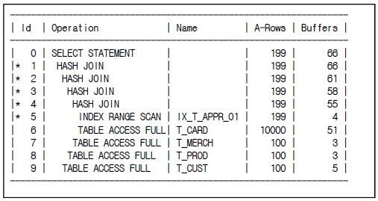
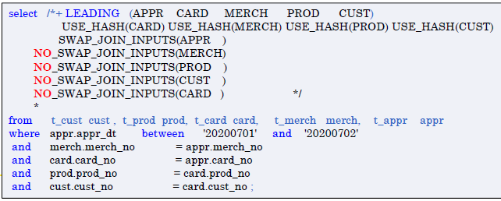
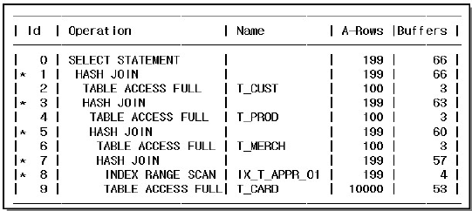
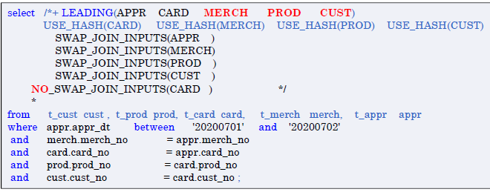
[

기본메커니증
해시조인
해시 조인 수행 과정

Build Input
Hash Area
[1단계] 해시 맵 생성

해시함수
A
7369
7499
1. 기본 메커니즘
select /*+ ordered use_hash(e) */
d.deptno, d.dname, e.empno, e.ename
from dept d, emp e
where d.deptno = e.deptno
B
7566
7788
fn(x)
[3단계
해시 맵 탐색
C
7654

D
7782
7698
7839
Probe Input
Build Input

Execution Plan
-------------------------------------------------------------------
0 SELECT STATEMENT Optimizer=CHOOSE (Cost=5 Card=6754 Bytes=35K)
1 0 HASH JOIN (Cost=5 Card=654 Bytes=35K)
2 1 TABLE ACCESS (FULL) OF 'DEPT' (Cost=2 Card=654 Bytes=14k)
3 1 TABLE ACCESS (FULL) OF 'EMP' (Cost=2 Card=327 Bytes=11k)
[2단계] Probe Input을 스캔

[1단계] - Build Input 테이블 해시맵 생성
[2단계] - Probe Input 테이블 스캔
[3단계] - 해시맵 탐색
☞ Build Input 해시 맵 생성이 [1단계]로 수행되지만 Plan에서는 아래에 나옴

부등호
[Hash 조인 실행 계획 - 등호형]
[1단계]
[2단계]
[3단계]
[4단계]

Build Input
Hash Area
Hash Area
Hash Area
Build Input
Hash Area
Build Input
Build Input
T_APPR

fn(x)
fn(x)
fn(x)
fn(x)

Probe Input
Probe Input
Probe Input
Probe Input
T_PROD
T_CUST
T_CARD
T_MERCH

[1단계] T_APPR 테이블을 hash Area 적재 후 T_CARD를 읽어 탐색
[2단계] [1단계]의 결과를 다시 Hash Area 적재 후 T_MERCH을 (Probe) 읽어 탐색
[3단계] [2단계]의 결과를 다시 Hash Area 적재 후 T_PROD를 (Probe) 읽어 탐색
[4단계] [3단계]의 결과를 다시 Hash Area 적재 후 T_CUST를 (Probe) 읽어 탐색

계단
[Hash 조인 실행 계획 - 계단형]
[1단계]
[2단계]
[3단계]
[4단계]
[5단계]

Hash Area
Hash Area
Hash Area
Hash Area
Hash Area
Build Input
T_APPR
T_APPR
]
Build Input
fn(x)
Probe Input
T_MERCH
T_MERCH
]
Build Input
fn(x)
Probe Input
T_PROD
]
fn(x)
T_PROD
T_CUST
Build Input
Probe Input
T_CUST

Probe Input
fn(x)

T_CARD

`
`
[1단계] T_CUST, T_PROD, T_MERCH, T_APPR을 가각 Hah Area에 적재
[2단계] T_CARD(Probe)를 읽어 탐색
[3단계] [2단계]의 결과로(Probe) T_MERCH를 탐색
[4단계] [3단계]의 결과로(Probe) T_PROD를 탐색
[5단계] [4단계]의 결과로(Probe) T_CUST를 탐색

